FE-Tintas
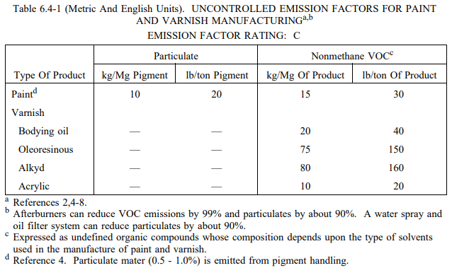
Fonte: AP-42 (USEPA, 1983) - https://www3.epa.gov/ttn/chief/ap42/ch06/final/c06s04.pdf

